幫會戰企劃案
一、功能名稱
幫會戰

二、功能説明
前哨戰：傳送到對手幫會採集物資獲取積分，積分高者獲勝 領地戰：前哨戰勝者前往敗者領地，破壞水晶，時間限制内破壞一定程度獲勝，反之失敗 每三個月為一個賽季，通過幫會聲望決定賽季八强，進行八强戰，規則同前哨戰 爭奪幫會聲望，逐鹿令，專屬稱號等獎勵

報名時間已到，但職位不足
獲得40+10A幫會聲望，A=破壞水晶數，掠奪一部分守方資金
三、功能流程圖
中央訊息：“職位不足”
活動時間已到，但匹配不到對手
郵件發送前哨戰，領地戰獎勵
高，獲勝
獲勝方為：攻方
獲得40幫會聲望
領地戰攻方，破壞水晶
每3個月為1個賽季，賽季切換前一周的周日，幫會聲望前8的幫會
報名時間已到，職位足夠
採集物資，殺人，破壞大門
活動時間已到，且匹配到對手
根據水晶計算防禦值決定勝敗
獲得40+10B幫會聲望，B=保留水晶數
八强戰，同前哨戰
開啓幫會介面
幫會活動，幫會戰
點擊“報名參賽”
按鈕轉爲“已報名”
準備前哨戰
幫會活動，幫會戰
進入前哨戰場景
獲得積分
準備領地戰
獲勝方為：守方
根據結果發放獎勵

領地戰守方，保護水晶
賽季未結束或結算時排名不足前八
中央訊息： “報名時間未到”
獲得10幫會聲望
中央訊息： “活動時間未到”
低，失敗
敗方獲得10幫會聲望
報名時間未到，不論什麽職位
活動時間未到

四、功能主要大綱
報名 前哨戰 領地戰 賽季八强

五、功能主要内容

時間安排

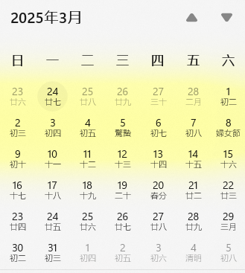
前哨戰
領地戰
報名
 |  |  | 1 | 幫會戰的時間安排如下：
 |  |  |  |  | ①報名時間：每周一~周三
 |  |  |  |  | ②前哨戰：每周四晚上8點~8點30
 |  |  |  |  | ③領地戰：每周六晚上8點~8點20
 |  |  |  |  | ④八强戰：每三個月為一個賽季，每個賽季結束前一周的周日，幫會聲望最高的8個幫會隨機匹配進行
 |  |  |  |  |  | 八強，對戰時間:13點~13點30
 |  |  |  |  |  | 四強，對戰時間:14點~14點30
 |  |  |  |  |  | 二強，對戰時間:15點~15點30
 |  |  |  |  |  | 冠軍，對戰時間:16點~16點30

八强戰

這裡應該是報名流程
報名

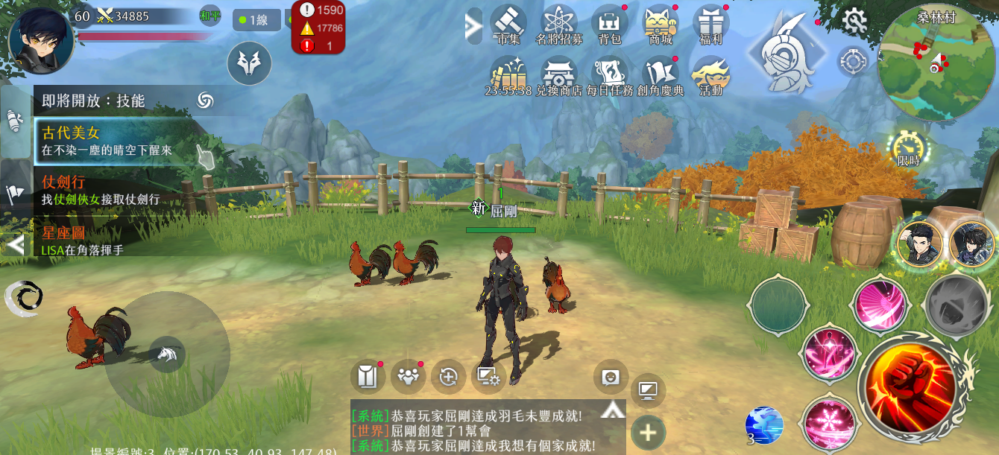

 |  |  |  |  |  |  |  | 每張圖要有說明~即便是簡短的一句話
 |  |  |  |  |  |  |  | 例如這張可以打

 |  |  |  |  |  |  |  | 點擊LISA整合鈕開啟功能

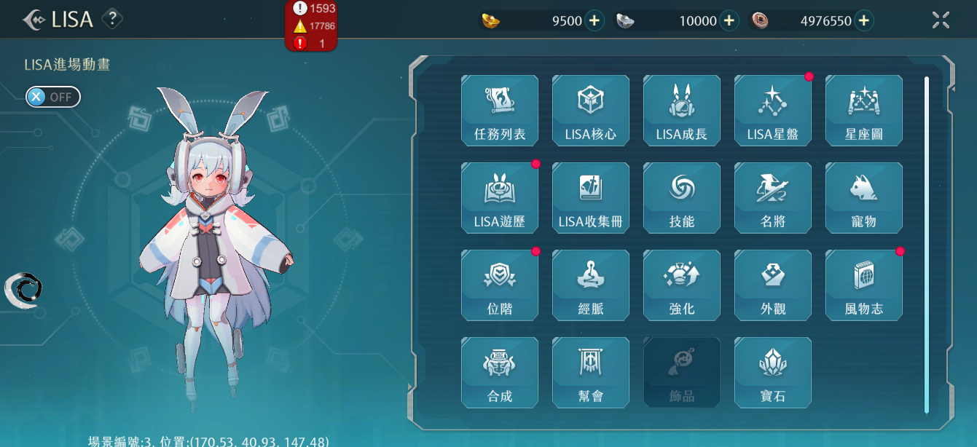

 |  |  |  |  |  |  |  | 點擊幫會按鈕開啟幫會介面

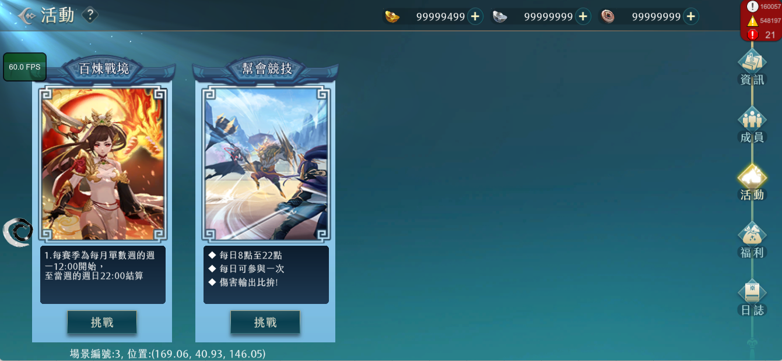

幫會戰

美術資源

分爲前哨戰和領地戰

前往

報名參賽
?
幫會戰
即將對戰幫會名稱
當前對戰幫會:
報名時間：每周一~周三
八
自己所屬的幫會
幫會聲望:00000000
123
幫會名稱七個字
幫會聲望:00000000
1
幫會名稱七個字
幫會聲望:00000000
2
幫會名稱七個字
幫會聲望:00000000
3

 |  |  |  |  | 1 | “報名參賽”按鈕，不同情況點擊反饋如下：
 |  |  |  |  |  |  | ①幫主或者副幫主在報名時間點擊，中央訊息“報名成功”，按鈕轉變為“已報名”，當活動開始時轉變爲“進入戰場”
 |  |  |  |  |  |  | ②職位不足者的人在報名時間點擊，中央訊息“職位不足”
前哨戰
 |  |  |  |  |  |  | ③任何職位的人在非報名時間點擊，中央訊息“報名時間未到”
自己幫會名稱
過去對手幫會名稱
2024.1.1
 |  |  |  |  | 2 | 成功報名后根據幫會聲望匹配對手
 |  |  |  |  |  | 當賽季初沒有幫會聲望時，根據幫會等級匹配
 |  |  |  |  |  | 如果成功報名，但是報名時間結束（周三）沒有匹配到對手，則直接獲得80點幫會聲望獎勵，這一周的幫會戰流程結束
排
獎
 |  |  |  |  |  |  | 這裡應該有之前舉的報名搓合例子~請補上

幫會戰介面

報名參賽
?
幫會戰
即將對戰幫會名稱
當前對戰幫會:
報名時間：每周一~周三
八
自己所屬的幫會
幫會聲望:00000000
123
幫會名稱七個字
幫會聲望:00000000
1
幫會名稱七個字
幫會聲望:00000000
2
幫會名稱七個字
幫會聲望:00000000
3
排
獎
報名參賽
剩餘報名時間
X天X時X分X秒
?
幫會戰
時時:分分 與幫會oxox將進行幫會巔峰戰。
時時:分分 與oooo幫會交戰後，在領地戰中取得勝利，
獲得70幫會聲望 ，成功掠奪對方5000幫會資
金。
2024-06-09
對戰幫會名稱
當前對戰幫會:
每周四、六開 20:00~21:00開啟戰場
八
自己所屬的幫會
幫會聲望:00000000
123
幫會名稱七個字
幫會聲望:00000000
1
幫會名稱七個字
幫會聲望:00000000
2
幫會名稱七個字
幫會聲望:00000000
3
亞軍
四強
八強
八強
四強
八強
八強
冠
亞軍
四強
八強
八強
四強
八強
八強
每三個月為一個賽季，每個賽季結束前一周的周日，幫會聲望最高的8個幫會隨機匹配進行
 |  |  |  |  |  |  |  |  |  |  |  |  |  |  | 1 | 八强戰對陣名單，知曉前八幫會後由幫會名稱替代

2025第一賽季（1月~3月）
 |  |  |  |  |  |  |  |  |  |  |  |  |  |  |  |  | 8強說明可以另一個段落說明
 |  |  |  |  |  |  |  |  |  |  |  |  |  |  |  |  | 先說明一般進入後的情況~介面顯示
 |  |  |  |  |  |  |  |  |  |  |  |  |  |  |  |  | 不要把8強混再一起說明

前哨戰
自己幫會名稱
過去對手幫會名稱
2024.1.1
排
獎
 |  |  |  |  | 2 | 顯示本幫會最近期的行程安排，時間安排如下：
 |  |  |  |  |  |  | ①報名時間：每周一~周三
 |  |  |  |  |  |  | ②前哨戰：每周四晚上8點~8點30
 |  |  |  |  |  |  | ③領地戰：每周六晚上8點~8點20
 |  |  |  |  |  |  | ④八强戰：每三個月為一個賽季，每個賽季結束前一周的周日，幫會聲望最高的8個幫會隨機匹配進行
 |  |  |  |  |  |  |  | 八強，對戰時間:13:00~13:30
 |  |  |  |  |  |  |  | 四強，對戰時間:14:00~14:30
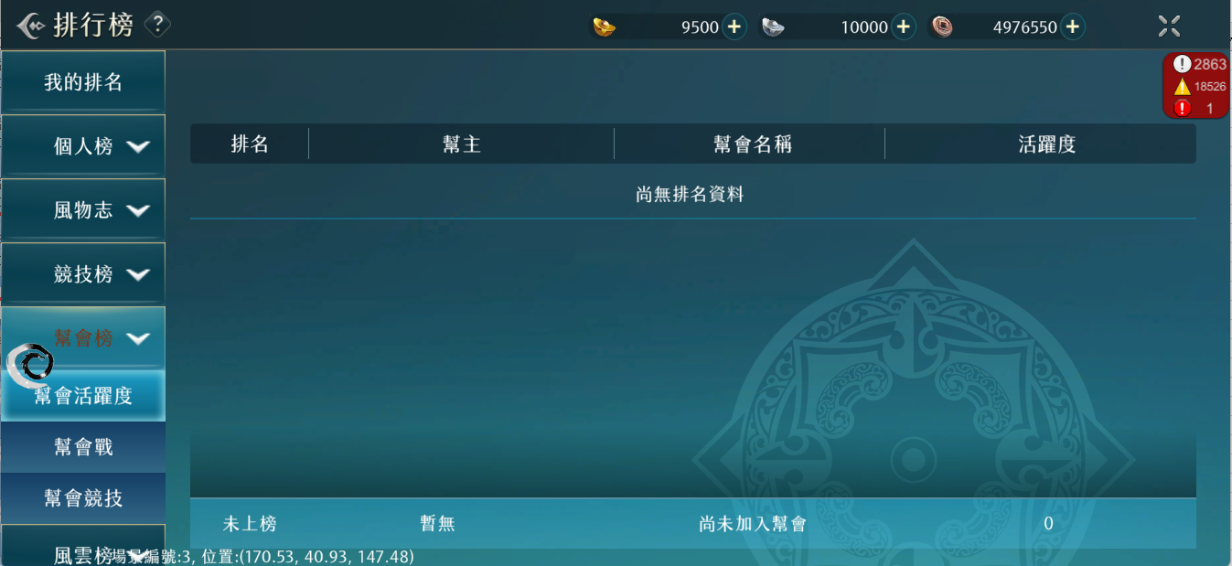
 |  |  |  |  |  |  |  | 二強，對戰時間:15:00~15:30
 |  |  |  |  |  |  |  | 冠軍，對戰時間:16:00~16:30

報名參賽
?
幫會戰
即將對戰幫會名稱
當前對戰幫會:
報名時間：每周一~周三
八
自己所屬的幫會
幫會聲望:00000000
123
幫會名稱七個字
幫會聲望:00000000
1
幫會名稱七個字
幫會聲望:00000000
2
幫會名稱七個字
幫會聲望:00000000
3
1
2
 |  |  |  |  | 1 | 幫會戰規則

 |  |  |  |  | 2 | 顯示幫會聲望前10的幫會名稱，幫會聲望和排名，可以上下滑動

3

 |  |  |  |  | 3 | 顯示過去幫會戰的勝負情況和進行的模式
 |  |  |  |  |  |  | 勝負情況有兩種：①win，②lose
 |  |  |  |  |  |  | 進行的模式有三種：①前哨戰，②領地戰，③八强戰

前哨戰
自己幫會名稱
過去對手幫會名稱
2024.1.1

排
獎

排
獎
報名參賽
剩餘報名時間
X天X時X分X秒
?
幫會戰
時時:分分 與幫會oxox將進行幫會巔峰戰。
時時:分分 與oooo幫會交戰後，在領地戰中取得勝利，
獲得70幫會聲望 ，成功掠奪對方5000幫會資
金。
2024-06-09
對戰幫會名稱
當前對戰幫會:
每周四、六開 20:00~21:00開啟戰場
八
自己所屬的幫會
幫會聲望:00000000
123
幫會名稱七個字
幫會聲望:00000000
1
幫會名稱七個字
幫會聲望:00000000
2
幫會名稱七個字
幫會聲望:00000000
3
前哨戰
 |  |  |  |  | 1 | 幫會戰獎勵介面，可以上下滑動

領地戰

八强戰

前哨戰

前哨戰規則：進入與勝負條件

進入戰場
?
幫會戰
即將對戰幫會名稱
當前對戰幫會:
前哨戰：每周四晚上8點~8點30
八
自己所屬的幫會
幫會聲望:00000000
123

 |  |  |  |  | 1 | 前哨戰：每周四晚上8點~8點30

 |  |  |  |  |  |  | 這裡說明一下~進入戰場後~玩家會出現在哪邊(雖然是同一個點)

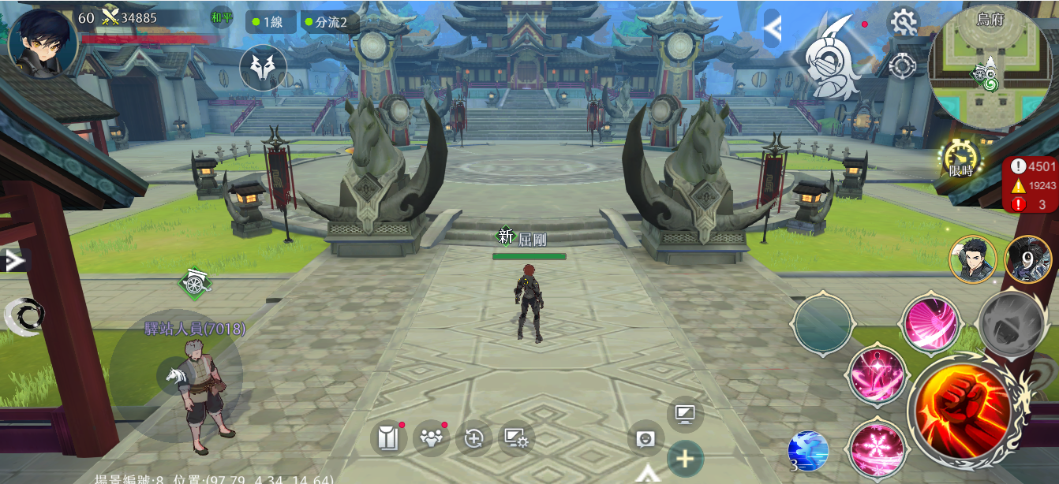
 |  |  |  |  |  |  |  | 1 | 前哨戰限時30min，提前10min可以入場，在雙方幫會的領地展開

 |  |  |  |  |  |  |  | 2 | 雙方幫會的積分條
 |  |  |  |  |  |  |  |  | 率先達到3000積分，或者時間結束時積分高者獲勝
 |  |  |  |  |  |  |  |  | 積分計算規則如下：
 |  |  |  |  |  |  |  |  |  | ①擊殺玩家：1分
 |  |  |  |  |  |  |  |  |  | ②獲取資源：20分
 |  |  |  |  |  |  |  |  |  | ③破壞城門：500分
 |  |  |  |  |  |  |  |  | 當時間結束時積分相同，更早達到該積分者獲勝
 |  |  |  |  |  |  |  |  | 當時間結束時積分都為0，雙方都失敗，不會進行後續領地戰

 |  |  |  |  |  |  |  |  | 極限情況：
 |  |  |  |  |  |  |  |  | 一方不動：另一方破壞城門（約1min）後，搬運125個資源（50人跑三趟），約耗時3min，獲勝約需4min
 |  |  |  |  |  |  |  |  | 雙方不動：30min後雙方都失敗

前哨戰規則：傳送

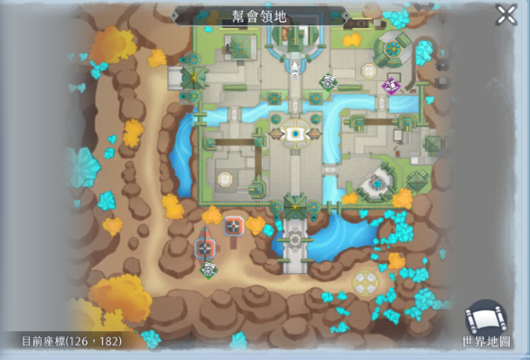
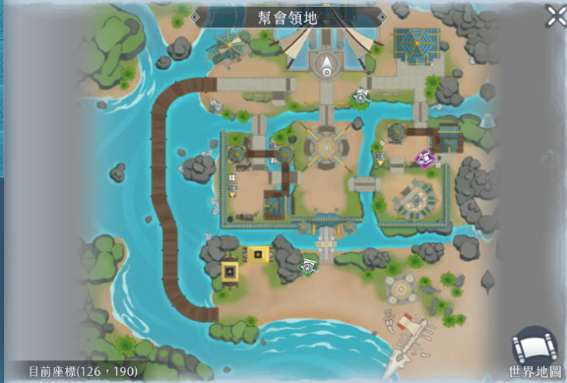

 |  |  |  |  |  |  |  |  |  |  |  |  |  |  |  | 這邊文字說明一下
 |  |  |  |  |  |  |  |  |  |  |  |  |  |  |  | 綠色圈傳點互通
 |  |  |  |  |  |  |  |  |  |  |  |  |  |  |  | 圖文必須都有才是完整企劃案

 |  |  |  |  |  |  |  |  |  |  |  |  |  |  |  | 可以說明一下整個設置

 |  |  |  |  |  |  |  |  |  |  |  |  |  |  |  | 1.復活點:玩家死亡後會回到自己幫會領地的復活點
 |  |  |  |  |  |  |  |  |  |  |  |  |  |  |  | 2.城門&空氣牆: 前哨戰期間會有空氣牆無法進入敵方建築內
 |  |  |  |  |  |  |  |  |  |  |  |  |  |  |  | 所以建築內需有傳點傳出來~但是敵方無法進去
 |  |  |  |  |  |  |  |  |  |  |  |  |  |  |  | 3
 |  |  |  |  |  |  |  |  |  |  |  |  |  |  |  | 4
 |  |  |  |  |  |  |  |  |  |  |  |  |  |  |  | 5
 |  |  |  |  |  |  |  |  |  |  |  |  |  |  |  | 後續編寫

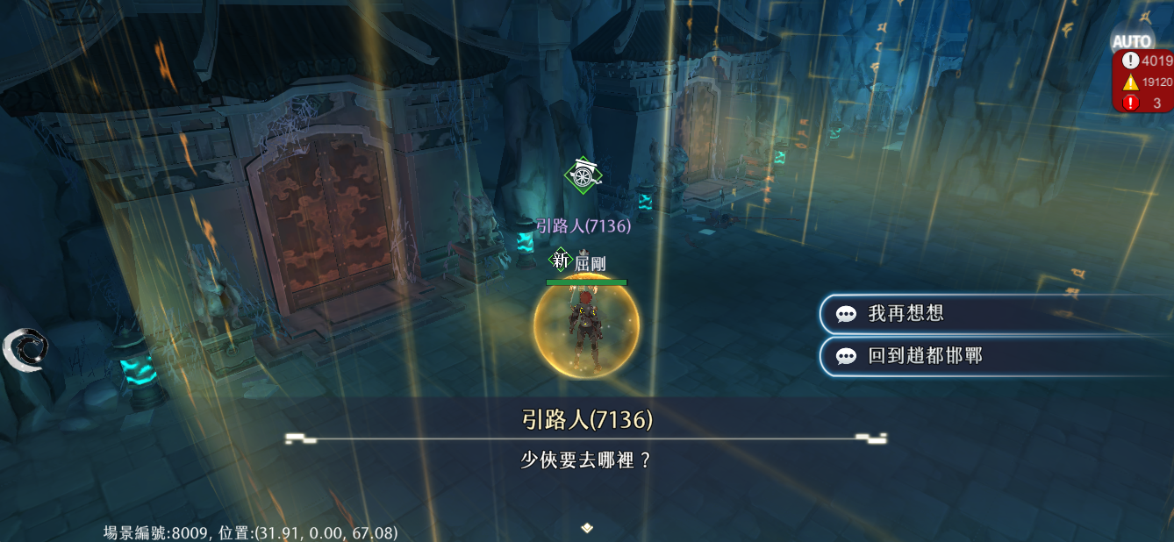

 |  |  |  |  |  |  |  | 1 | 傳送點附近是安全區，不會受到傷害

 |  |  |  |  |  |  |  | 2 | 可以多人使用同一個傳送點

前哨戰規則：採集與提交

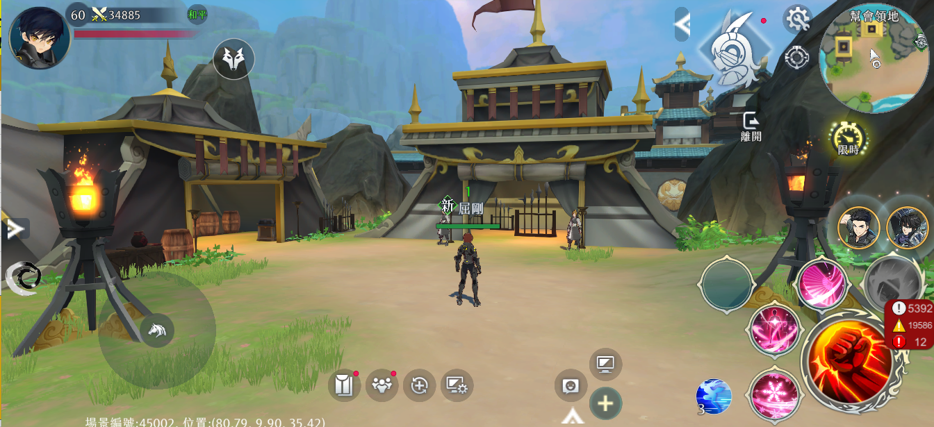

 |  |  |  |  |  |  |  | 1 | 靠近對方幫會資源點後，出現“採集”，讀條完成後搬起資源

 |  |  |  |  |  |  |  | 2 | 搬起資源后，靠近己方幫會資源點後，出現“提交”，讀條完成後己方幫會獲得積分

 |  |  |  |  |  |  |  | 3 | “採集”和“提交”與游戲中撿東西流程相同，約耗時1.6s

 |  |  |  |  |  |  |  | 4 | 允許多人同時“採集”和“提交”

 |  |  |  |  |  |  |  | 5 | 僅允許採集屬於對方幫會的資源，提交在己方幫會資源點

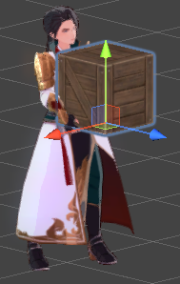

 | 動作骨架編號與機關編號: |  | 1 | 採集完成資源后的角色
 | 搬起東西 | Avatar_002@wp100_carry |  | 搬起資源不能使用技能，不能再次採集
 | 搬東西走 | Avatar_002@wp100_walk |  | 可以主動放下資源，被擊殺后也視為放下資源
 | 放下東西 | Avatar_002@wp100_put
 | 待機 | Avatar_002@wp100_standby
 | 木箱 | Machine_00010

前哨戰規則：破壞城門

 |  |  |  |  |  |  | 這裡可以稍微說明城門可以破壞~但是破壞後無法進入~
 |  |  |  |  |  |  | 有空氣牆阻擋

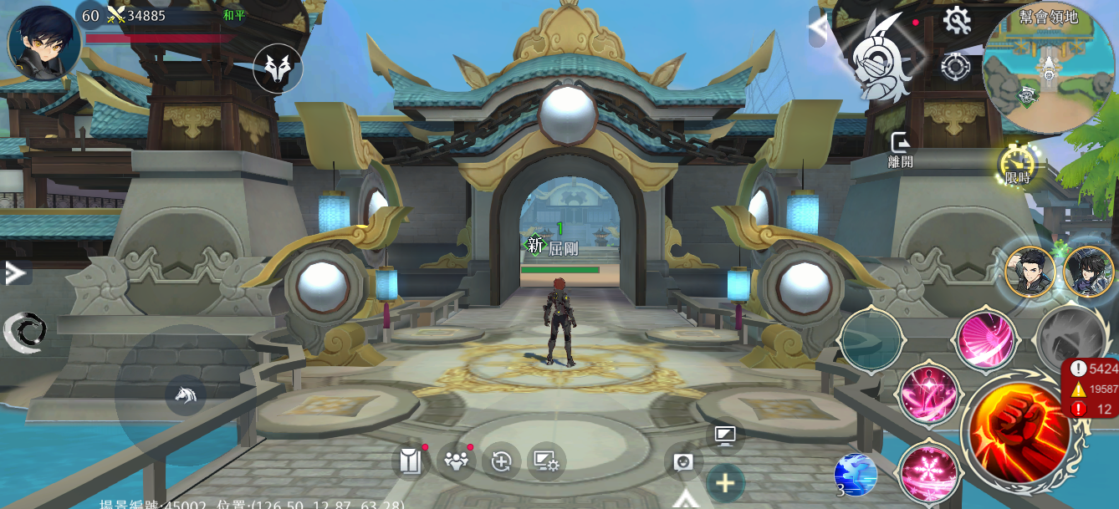
 |  |  |  |  |  |  |  | 1 | 城門是一個可以被對方幫會玩家攻擊的物件，不計算數值，而是被攻擊5000次後破壞
 |  |  |  |  |  |  |  |  | 破壞城門所需次數設定於:Constants.xlsx



前哨戰規則：結算

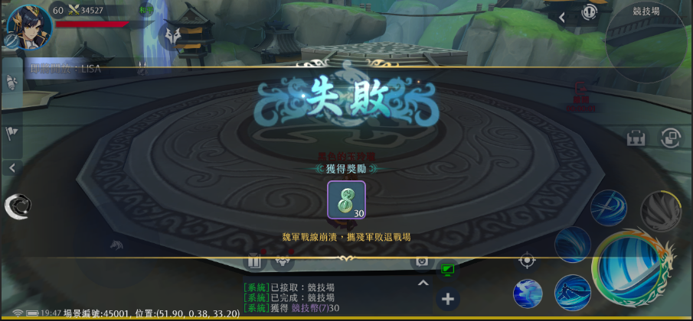
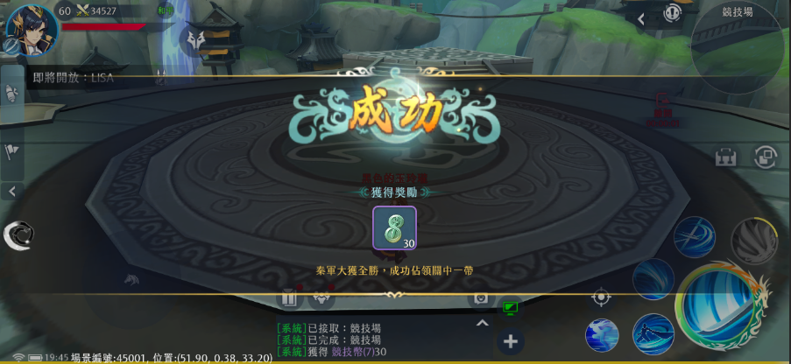
 |  |  |  |  |  |  | 1 | 給幫會的獎勵在前哨戰結束時結算
 |  |  |  |  |  |  |  | 前哨戰勝方：40幫會聲望，領地戰作攻方
 |  |  |  |  |  |  |  | 前哨戰敗方：10幫會聲望，領地戰作守方
 |  |  |  |  |  |  |  | 幫會聲望值獎勵設定於:Constants.xlsx
 |  |  |  |  |  |  |  | 幫會聲望用於計算幫會戰排名

 |  |  |  |  |  |  | 2 | 給個人的獎勵在前哨戰結束後通過信件發放
 |  |  |  |  |  |  |  | 前哨戰勝方：逐鹿幣200
 |  |  |  |  |  |  |  | 前哨戰敗方：逐鹿幣50

前哨戰顯示

 |  |  |  |  |  |  |  | 1 | 積分條

 |  |  |  |  |  |  |  | 2 | 小地圖顯示我方幫會/對方幫會

 |  |  |  |  |  |  |  | 3 | 小地圖顯示傳送點，資源點，城門（未破壞/已破壞），復活點
 |  |  |  |  |  |  |  |  | 字串設定於:MapAreaData

 |  |  |  |  |  |  |  | 1 | 大地圖顯示，己方幫會/對方幫會，傳送點，資源點，城門（未破壞/已破壞），復活點

領地戰

領地戰規則：進入與勝負條件

 |  |  |  |  | 1 | 領地戰：每周六晚上8點~8點20

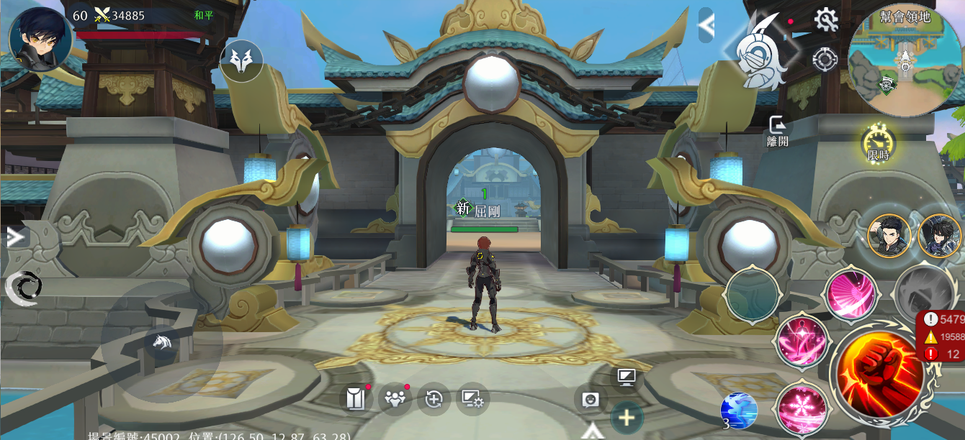
 |  |  |  |  |  |  |  | 1 | 正常完成前哨戰的幫會可以參加，前哨戰的勝者為攻方，敗者為守方

 |  |  |  |  |  |  |  | 2 | 前哨戰限時20min，提前10min可以入場，在守方幫會的領地展開

 |  |  |  |  |  |  |  | 3 | 守方的防禦值，初始為8200，在限制時間内沒有歸0，守方獲勝，反之攻方獲勝

 |  |  |  |  |  |  |  |  | 極限情況：
 |  |  |  |  |  |  |  |  | 雙方不動/攻方不動：20min后，防禦值扣除3400，守方獲勝
 |  |  |  |  |  |  |  |  | 守方不動：攻方50人破壞價值2000和6000防禦值的水晶，同時等待隨時間扣除200點防禦值，獲勝約需2min

領地戰規則：水晶

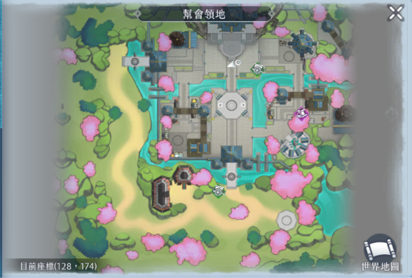
 |  |  |  |  | 1 | 場景分佈5顆水晶，每顆水晶代表一定數額的防禦值，數值如圖，水晶可以被攻方破壞，破壞後扣除防禦值

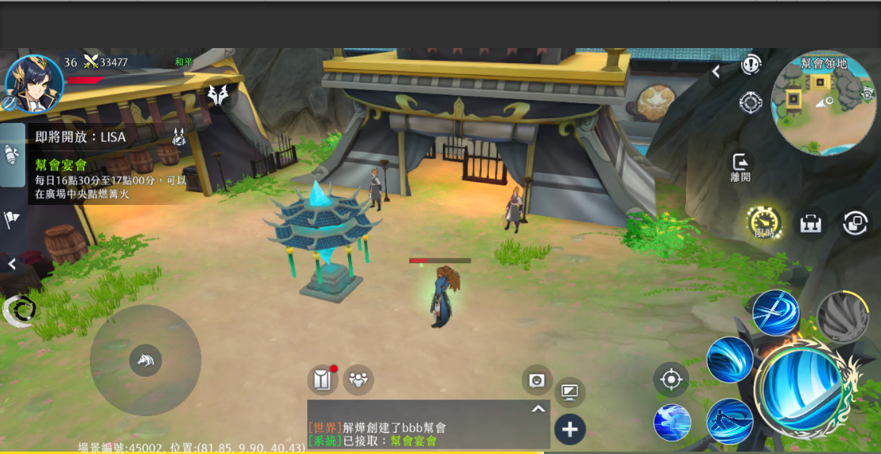
 |  |  |  |  |  | 1 | 水晶有三種狀態：
 |  |  |  |  |  |  |  | ①紅色：沒有被破壞，耐久度=0，此時展示生命值，可以攻擊，可以讀條增減耐久度，并且每保持1min扣除少量防禦值
 |  |  |  |  |  |  |  | ②藍色：沒有被破壞，耐久度＞0，此時展示耐久度，不可以攻擊，可以讀條增減耐久度，不會隨時間扣除防禦值
 |  |  |  |  |  |  |  | ③碎片：被破壞，一次性扣除較多防禦值，不會隨時間扣除防禦值，無法讀條增減耐久度





 |  |  |  |  |  | 2 | 耐久度的範圍是0~5
 |  |  |  |  |  |  | 當水晶的耐久度＝0時，可以攻擊水晶，且每維持耐久度＝0的狀態1min后，扣除水晶代表的防禦值100分之1的防禦值
 |  |  |  |  |  |  | 當水晶的耐久度＞0時，水晶不能被攻擊

 |  |  |  |  |  | 3 | 守方可以對水晶讀條，增加水晶的耐久度，攻方可以對水晶讀條，降低耐久度。同一時間只能有1個人讀條。

 |  |  |  |  |  | 4 | 讀條與游戲中撿東西流程相同，約耗時1.6s

 |  |  |  |  |  | 5 | 活動開始時，所有水晶的耐久度＝0

 |  |  |  |  |  | 6 | 水晶的耐久度=0時，不計算數值，而是被攻擊1000次後破壞，扣除其代表的防禦值，但是此後不會隨時間扣除防禦值
 |  |  |  |  |  |  | 破壞水晶所需次數設定於:Constants.xlsx

領地戰規則：破壞拒馬

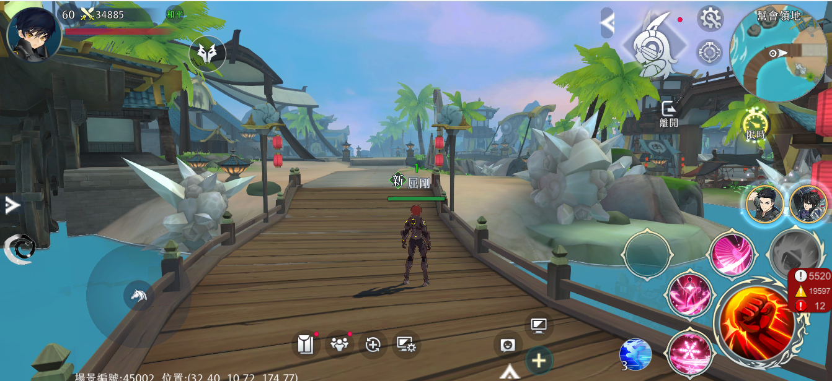
 |  |  |  |  |  |  |  | 1 | 拒馬是一個可以被對方幫會玩家攻擊的物件，不計算數值，而是被攻擊3000次後破壞
 |  |  |  |  |  |  |  |  | 破壞水晶所需次數設定於:Constants.xlsx

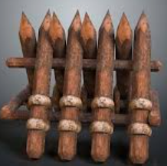

領地戰結算

 |  |  |  |  |  |  | 1 | 給幫會的獎勵在領地戰結束時結算
 |  |  |  |  |  |  |  | 攻方為勝方：40+10×A幫會聲望，A=破壞水晶數
 |  |  |  |  |  |  |  |  | 額外掠奪守方的一定比例的幫會資金
 |  |  |  |  |  |  |  |  | 掠奪比例設定於:FactionPrizeData.xlsx
 |  |  |  |  |  |  |  | 守方為勝方：40+10×A幫會聲望，A=保護水晶數
 |  |  |  |  |  |  |  | 敗方：10幫會聲望
 |  |  |  |  |  |  |  | 幫會聲望值獎勵設定於:Constants.xlsx
 |  |  |  |  |  |  |  | 幫會聲望用於計算幫會戰排名

 |  |  |  |  |  |  | 2 | 給個人的獎勵在領地戰結束後通過信件發放
 |  |  |  |  |  |  |  | 攻方為勝方：逐鹿幣500
 |  |  |  |  |  |  |  | 守方為勝方：逐鹿幣300
 |  |  |  |  |  |  |  | 敗方：逐鹿幣50

領地戰顯示

 |  |  |  |  |  |  |  | 1 | 積分條

 |  |  |  |  |  |  |  | 2 | 小地圖顯示守方幫會

 |  |  |  |  |  |  |  | 3 | 小地圖顯示水晶（未破壞/已破壞），復活點
 |  |  |  |  |  |  |  |  | 字串設定於:MapAreaData

 |  |  |  |  |  |  |  | 1 | 大地圖顯示，守方幫會，水晶（未破壞/已破壞），拒馬（未破壞/已破壞），復活點

八强戰

八强戰資格與進入

 |  |  |  |  | 1 | 幫會戰每3個月為一個賽季，每個賽季結束前1周的周日，幫會聲望前8名的幫會會隨機匹配進入八强戰

 |  |  |  |  | 2 | 八强戰規則同前哨戰

 |  |  |  |  | 3 | 八強，對戰時間:13點~13點30
 |  |  |  |  |  | 四強，對戰時間:14點~14點30
 |  |  |  |  |  | 二強，對戰時間:15點~15點30
 |  |  |  |  |  | 冠軍，對戰時間:16點~16點30

 |  |  |  |  | 1 | 八强戰對陣名單，知曉前八幫會後由幫會名稱替代

八强戰結算

 |  |  |  |  |  |  | 1 | 勝利後告知下一場比賽的時間/恭喜獲得第一名，失敗後結束流程

 |  |  |  |  |  |  | 2 | 八强戰全部結束後，獎勵通過信件發放
 |  |  |  |  |  |  |  | 排名 | 綁定黃金 | 排名禮包 | 稱號
 |  |  |  |  |  |  |  | 冠軍 | 2000 | 冠軍禮包 | 雄圖霸業
 |  |  |  |  |  |  |  | 亞軍 | 1200 | 亞軍禮包 | 割據一方
 |  |  |  |  |  |  |  | 四強 | 800 | 四強禮包 | X
 |  |  |  |  |  |  |  | 八強 | 300 | 八強禮包 | X

幫會建築效果

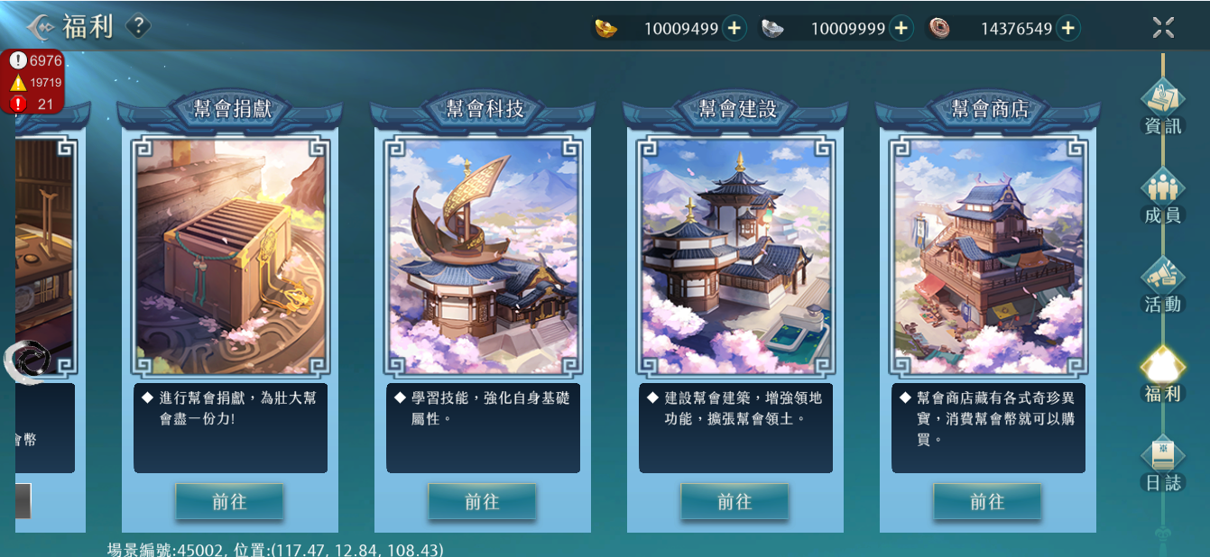

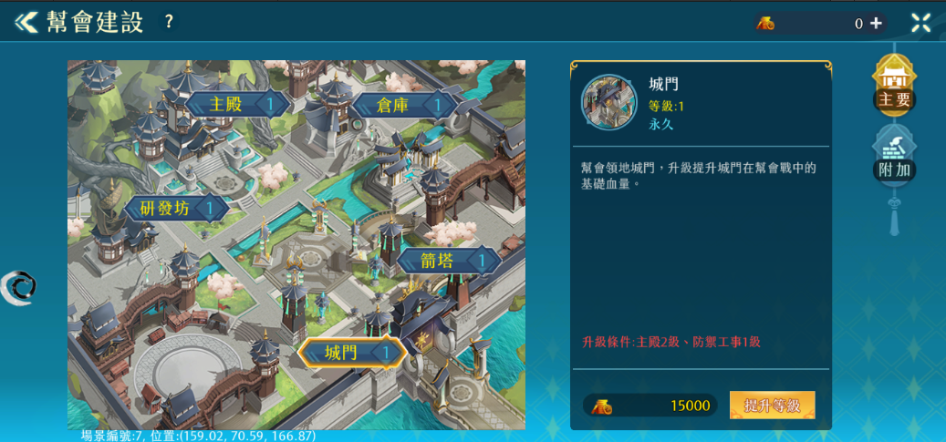

 |  |  |  |  |  | 升級特定幫會建築，在幫會戰中可獲得不同增益效果
 |  |  |  |  |  | 編號 | 建築名稱 | 功能付能 | 功能說明 |  |  | 提升數值 | 最大等級 | 備註
 |  |  |  |  |  | 1 | 主殿 | O | 增加領地最大防禦值 |  |  | 10 | 10 | 總計100
 |  |  |  |  |  | 2 | 研發房 | X |  | X |  | X | X | X
 |  |  |  |  |  | 3 | 倉庫 | X |  | X |  | X | X | X
 |  |  |  |  |  | 4 | 城門 | O | 增加城門最大血量 |  |  | 50 | 10 | 總計500
 |  |  |  |  |  | 5 | 箭塔 | O | 增加拒馬最大血量 |  |  | 30 | 10 | 總計300
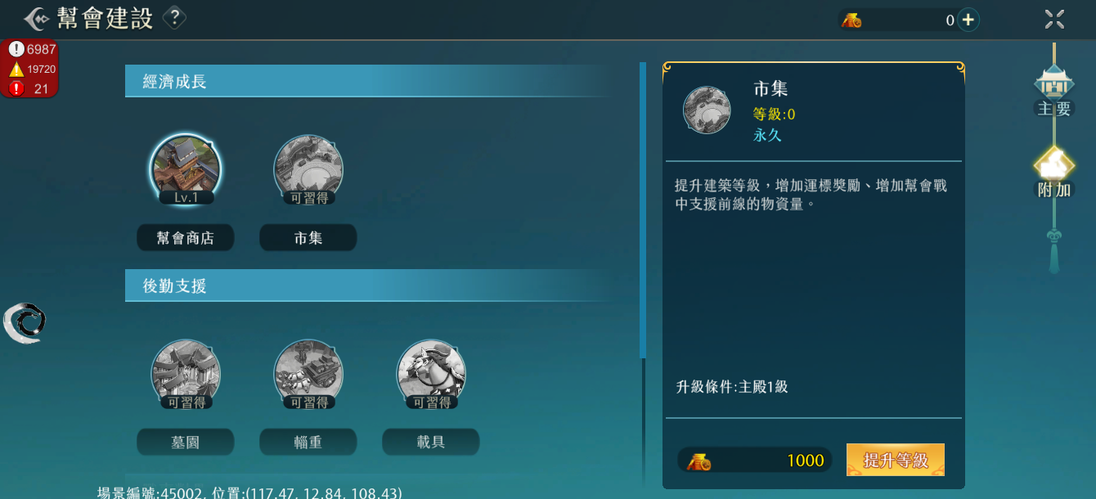
 |  |  |  |  |  | 6 | 幫會商店 | X |  | X |  | X | X | X
 |  |  |  |  |  | 7 | 市集 | O | 減少被掠奪的幫會資金 |  |  | 2% | 5 | 總計10%
 |  |  |  |  |  | 8 | 墓園 | O | 增加復活後的基礎血量 |  |  | 5% | 5 | 總計25%
 |  |  |  |  |  | 9 | 輜重 | O | 增加掠奪的幫會資金 |  |  | 2% | 5 | 總計10%
 |  |  |  |  |  | 10 | 載具 | O | 增加玩家幫會戰的移動速度 |  |  | 2% | 5 | 總計10%
 |  |  |  |  |  | 11 | 防禦工事 | O | 增加領地水晶生命值 |  |  | 10 | 10 | 總計100

